关系图
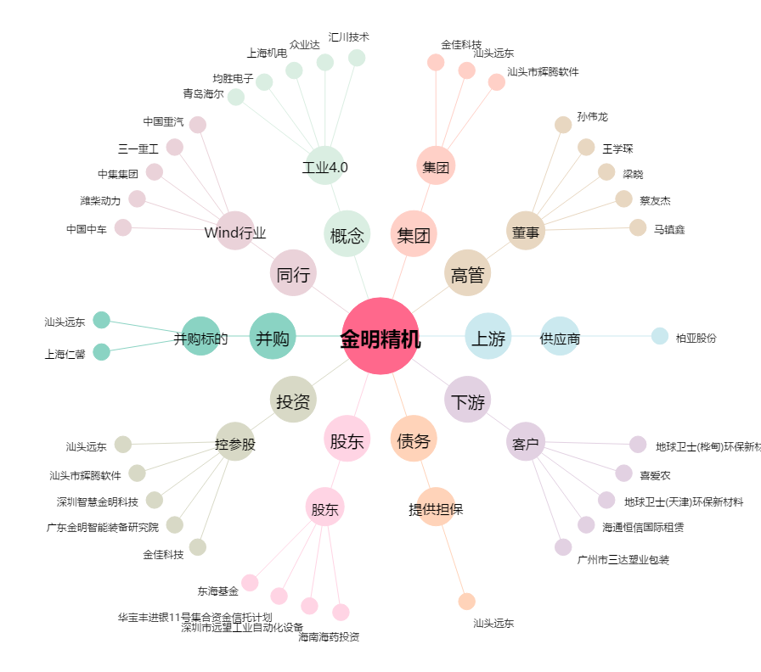
金明精机[300281.SZ] - 关系概览图

